TN
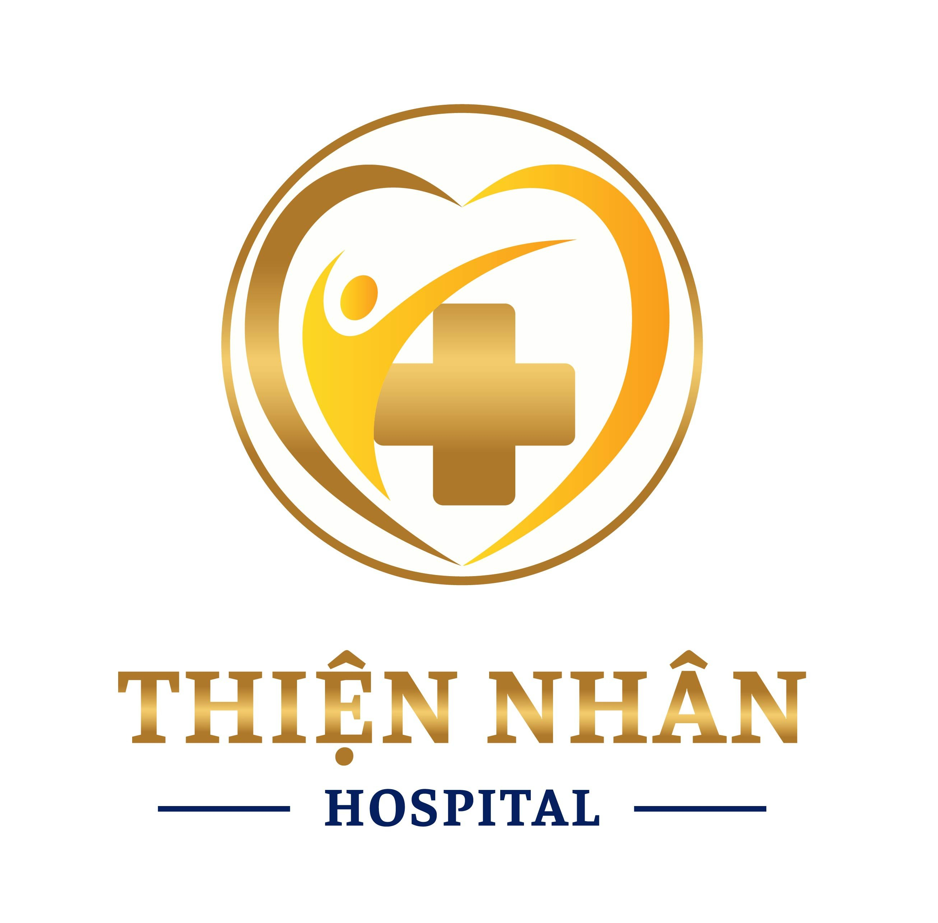
 |  |  | CÔNG TY CỔ PHẦN BỆNH VIỆN THIỆN NHÂN ĐÀ NẴNG Số 276-278-280 Đống Đa - P Thanh Bình -Thành Phố Đà Nẵng Điện Thoại : 0236.828489 - 0236. 568988 Email : Thiennhanhospital@gmail.com

BẢNG BÁO GIÁ GÓI KHÁM SỨC KHỎE TỔNG QUÁT

 | Kính gửi: Quý Công Ty/ Đơn vị
Công ty cổ phần Thiện Nhân Đà Nẵng xin gửi đến Quý Công ty/Đơn vị bảng báo giá các danh mục khám (Bao gồm các hạng mục khám bệnh và các xét nghiệm) của gói khám sức khỏe tổng quát định kỳ như sau:

STT | Danh mục khám |  | Chức năng khám | Đơn giá (VND) | Ghi chú
1 | Khám tổng quát | Khám chuyên khoa Nội, ngoại tổng quát, Chuyên khoa TMH, Chuyên Khoa RMH, Chuyên khoa mắt, chuyên khoa da liễu, Phụ khoa (đối với nữ) cân đo, huyết áp,…. | Phát hiện sơ bộ các bệnh lý toàn thân (Đo chỉ số cơ thể (BMI), mạch, huyết áp, khám chung tất cả,…..) | 200,000
 |  |  | Phát hiện sơ bộ các bệnh lý về Tai - Mũi - Họng, tư vấn các bệnh lý về viên xoang, thanh quản,….
 |  |  | Phát hiện các bệnh lý sơ bộ về Răng,…viêm nướu, sâu răng và các bệnh khác về Răng.
 |  |  | Phát hiện các bệnh lý sơ bộ về Mắt, đo mắt,…
 |  |  | Phát hiện các bệnh lý sơ bộ da liễu, ngoại khoa
 |  |  | Phát hiện các bệnh lý về sản phụ khoa.
 |  | Kiểm tra tư và tư vấn lịch tiêm chủng, tiêm phòng
2 | Chẩn đoán hình ảnh | Chụp X-Quang tim phổi kỹ thuật số (Hãng Fuji - Nhật) | Phát hiện bệnh lý phổi: u phổi, viêm phổi… | 102,000
3 | Nước tiểu toàn phần | Nước tiểu 10 thông số. (Xét nghiệm nước tiểu toàn phần) (Hãng Roche - Thụy sỹ - Hóa chất chính hãng - Hóa chất chính hãng - Hóa chất chính hãng) | Phát hiện bệnh tiểu đường, các bệnh thận, viêm cầu thận, viêm đường tiết niệu và các bệnh lý của các cơ quan khác trong cơ thể | 59,000
4 | Công thức máu | Tổng phân tích tế bào máu bằng máy Laser. (Xét nghiệm công thức máu toàn phần) (Hãng Sysmec - Thụy Sỹ - Hóa chất chính hãng) | Phân tích hồng cầu, bạch cầu, tiểu cầu, huyết sắc tố, hematocrit, công thức bạch cầu … để phát hiện các bệnh về máu, viêm nhiễm, thiếu máu… | 75,000
5 | Kiểm tra đường huyết | Định lượng GLUCOSE máu. (Hãng Roche - Thụy sỹ - Hóa chất chính hãng - Hóa chất chính hãng) | Phát hiện các bất thường về đường máu | 27,000
6 | Kiểm tra chức năng gan | AST ( SGOT ) (Hãng Roche - Thụy sỹ - Hóa chất chính hãng - Hóa chất chính hãng) | Phát hiện tình trạng viêm gan | 60,000 | Phải làm cả hai để đánh giá được tình trạng viêm gan
7 |  | ALT ( SGPT ) (Hãng Roche - Thụy sỹ - Hóa chất chính hãng - Hóa chất chính hãng) | Phát hiện tình trạng viêm gan
8 | Kiểm tra chức năng thận | Định lượng CREATINIE máu (Hãng Roche - Thụy sỹ - Hóa chất chính hãng - Hóa chất chính hãng) | Đánh giá chức năng thận. | 41,000
9 |  | Tổng kết và tư vấn sức khỏe | Tư vấn điều trị toàn bộ các kết quả khám | Miễn phí
TỔNG CỘNG |  |  |  | 564,000

** CÁC DẠNH MỤC LÀM THÊM (NẾU CẦN):

STT | Danh mục khám |  | Chức năng khám | Đơn giá (VND) | Ghi chú
**CÁC HẠNG MỤC VỀ XÉT NGHIỆM ĐỊNH KỲ THÔNG THƯỜNG:
2 | Kiểm tra gout | Định lượng ACID URIC máu (Hãng Roche - Thụy sỹ - Hóa chất chính hãng - Hóa chất chính hãng) | Phát hiện bệnh Goutte. | 41,000
5 | Kiểm tra chức năng thận | Urea | Định lượng nồng độ Urea Nitrogen có trong máu | 41,000 | Nên làm cùng Creatinin để được đánh giá toàn diện
6 |  | Độ lọc cầu thận - eGFR (MDRD) | Đánh giá lượng máu được lọc qua cầu thận trong một đơn vị thời gian | 41,000 | Phải làm Creatinin trước mới làm được
7 | Bộ mỡ | HDL-cholesterol (Hãng Roche - Thụy sỹ - Hóa chất chính hãng) | Cholesterol có lợi | 41,000 | 1.Đăng ký 1 dịch vụ không có giá trị đánh giá 2. Nên đăng ký tối thiểu 2 dịch vụ (Cholesterol & Triglycerid) để được đánh giá 3. Để đánh giá toàn diện nhất khuyến khích đăng ký 4 dịch vụ (HDL, LDL, Cho, Tri) hoặc cả 5 dịch vụ
8 |  | LDL-cholesterol (Hãng Roche - Thụy sỹ - Hóa chất chính hãng) | Cholesterol có hại | 59,000
9 |  | VLDL - cholesterol (Hãng Roche - Thụy sỹ - Hóa chất chính hãng) | Cholesterol rất có hại | 59,000
10 |  | Cholesterol TP (Hãng Roche - Thụy sỹ - Hóa chất chính hãng) | Cholesterol toàn phần | 47,000
11 |  | Triglycerid (Hãng Roche - Thụy sỹ - Hóa chất chính hãng) | 1 dạng chất béo | 41,000
** CÁC HẠNG MỤC VỀ XÉT NGHIỆM TẦM SOÁT UNG THƯ:
26 | Chỉ điểm ung thư | CEA trong máu (Hãng Roche - Thụy sỹ - Hóa chất chính hãng) | Chỉ điểm ung thư đường tiêu hóa | 174,000
27 |  | Ca 72-4 trong máu (Hãng Roche - Thụy sỹ - Hóa chất chính hãng) | Chỉ điểm ung thư dạ dày | 231,000
31 |  | Cyfra 21-1 trong máu (Hãng Roche - Thụy sỹ - Hóa chất chính hãng) | Chỉ điểm ung thư phổi tế bào lớn | 173,000
34 |  | Total PSA và Free PSA trong máu (Hãng Roche - Thụy sỹ - Hóa chất chính hãng) | Chỉ điểm ung thư tiền liệt tuyến | 290,000
35 |  | CA 125 trong máu (Hãng Roche - Thụy sỹ - Hóa chất chính hãng) | Chỉ điểm ung thư buồng trứng | 231,000
37 |  | Ca 15-3 trong máu (Hãng Roche - Thụy sỹ - Hóa chất chính hãng) | Chỉ điểm ung thư vú | 231,000
**CÁC HẠNG MỤC VỀ XÉT NGHIỆM VIÊM GAN SIÊU VI:
46 | Viên gan B | Xét nghiệm HBsAg (ELISA) (Hãng Roche - Thụy sỹ - Hóa chất chính hãng) | Phát hiện có nhiễm viêm gan B hay không? (Định lượng - Nồng độ khánh nguyên bề mặt của Virut). | 123,000
48 |  | Anti HBs (Hãng Roche - Thụy sỹ - Hóa chất chính hãng) | Phát hiện có kháng thể miễn nhiễm viêm gan B hay không? (Định lượng - Nồng độ). | 139,000 | Chỉ làm khi khách hàng đã kiểm tra HBsAg viên gan B âm tính hoặc muốn kiểm tra xem cơ thể có chất kháng thể chống viêm gan B hay chưa sau tiêm vaccin?
49 |  | Anti HBs test nhanh (Hãng Roche - Thụy sỹ - Hóa chất chính hãng) | Phát hiện có kháng thể miễn nhiễm viêm gan B hay không? (Định tính). | 66,000 | Chỉ làm khi khách hàng đã kiểm tra HBsAg viên gan B âm tính hoặc muốn kiểm tra xem cơ thể có chất kháng thể chống viêm gan B hay chưa sau tiêm vaccin?
54 | Viêm gan C | Anti HCV (ELISA) (Hãng Roche - Thụy sỹ - Hóa chất chính hãng) | Phát hiện định lượng kháng thể virus viêm gan C (Cho biết tình trạng đã nhiễm Virut) | 174,000
55 |  | Anti HCV (test nhanh) | Phát hiện định tính kháng thể virus viêm gan C (Cho biết tình trạng đã nhiễm Virut) | 88,000
56 | Viên gan A | Anti HAV-IgG (Chẩn đoán Anti HAV total bằng kỹ thuật ELISA) (Hãng Roche - Thụy sỹ - Hóa chất chính hãng) | Phát hiện đã từng nhiễm virus viêm gan A | 168,000
57 |  | Anti HAV-IgM (Chẩn đoán Anti HAV IgM bằng kỹ thuật ELISA) (Hãng Roche - Thụy sỹ - Hóa chất chính hãng) | Phát hiện nhiễm cấp tính virus viêm gan A | 168,000
58 |  | Anti HAV (IgG/IgM) test nhanh | Phát hiện định tính virus viêm gan A | 253,000
**CÁC XÉT NGHIỆM KHÁC:
**CÁC HẠNG MỤC VỀ CHẨN ĐOÁN HÌNH ẢNH:
80 | Siêu âm | Siêu âm màu Bụng - Tổng Quát (Máy Siemens Sequoia 2022- Đức hiện đại nhất ) | Đánh giá các bất thường ở ổ bụng: gan, thận, mật, tử cung buồng trứng (đối với nữ), tuyến tiền liệt (đối với nam). | 230,000
81 |  | Siêu âm màu tuyến vú (Máy GE LOGIQ S7 Expert Công nghệ XDclear đầu dò ma trận siêu nông - Mỹ ) | Phát hiện sớm, chính xác các bệnh lý tuyến vú, u vú,… | 220,000
82 |  | Siêu âm Tuyến giáp (Máy Siemens Sequoia 2022- Đức hiện đại nhất ) | Phát hiện sớm, chính xác các bệnh lý về tuyến giáp (u tuyến giáp...). | 230,000
**CÁC HẠNG MỤC KHÁC:
131 |  | Điện tâm đồ. (Đo điện tim) 12 kênh (Hãng GE - Mỹ) | Phát hiện sớm các bệnh lý thiếu máu cơ tim, rối loạn nhịp tim | 140,000
**CÁC HẠNG MỤC ĐẶC THÙ CỦA NỮ:
146 |  | Khám Phụ khoa - Chuyên khoa sản | Phát hiện các bệnh lý về sản phụ khoa. | 165,000
147 |  | Soi tươi (Soi trực tiếp nhuộm gram): Dịch âm đạo | Xác định có bị nhiễm khuẩn âm đạo, âm hộ và cổ tử cung không. | 72,000
149 |  | Xét nghiệm tế bào âm đạo. (Xét nghiệm chẩn đoán tế bào học bằng phương pháp nhuộm thinprep) | Công nghệ được FDA của Mỹ công nhận là phương pháp tầm soát ung thư cổ tử cung sớm nhất) | 605,000

* Lưu ý:
 | . Đơn giá trên đã bao gồm hóa đơn tài chính (không chịu thuế VAT).
 | . Báo giá này có hiệu lực kể từ ngày báo giá cho đến hết năm 2024
 | . Ngoài các hạng mục báo giá nếu trên, Quý Công ty/Đơn vị nếu cần làm thêm các hạng mục khác về tất cả như: Chẩn đoán hình ảnh, xét nghiệm,…. Xin Quý Công ty/Đơn vị vui lòng liên hệ lại Trung tâm Y Khoa Kỷ Thuật Cao để được báo giá chi tiết và giải đáp tất cả.
 | * Giá này dành cho những dịch vụ thực hiện ngay tại Thiện Nhân Đà nẵng. Nếu đơn vị yêu cầu tổ chức khám tại chỗ thì tùy từng trường hợp sẽ thương thảo giá phù hợp.
 | . Trung tâm rất hân hạnh được hợp tác với Quý Công ty/Đơn vị và Quý khách hàng trong lĩnh vực đồng hành chăm sóc sức khỏe.
 | . Kính mong sự hỗ trợ và tạo điều kiện của Quý lãnh đạo Công ty/Đơn vị.
 | . Kính chúc sức khỏe và trân trọng cảm ơn!
** Mọi thông tin xin vui lòng liên hệ: Phòng Kinh Doanh
 | . Điện thoại: 02363. 828489 / 02362.525379
 | . Ms Sương ( TP.KD) : 0935345693
 | . Email: thiennhanhospital@gmail.com

